Table
Style/Color | Артикул на этикетке | Style | Name | Группа | Категория | Коллекция | Сезон | фото | Brand name | Color | Цвет полный | Цвет | Особенности | Лига | Команды | материал верха | материал подкладки | Тип материала верха 1С | Тип материала верха | Пол (муж/жен/yнисекс) | O/S (53-63 см) | XS (53см) | XS/S (54см) | S (55 см) | S/M (56 см) | M (57 см) | M/L (58 см) | L (59 см) | L/XL (60 см) | XL (61 см) | XL/XXL (62 см) | XXL (63 см) | XXL/XXXL (64см) | XXXL (65см) | сумма | код страны | Name of manufacturer, it's address | Наименование страны-изготовителя: | Вес нетто | Вес брутто | Всего нетто | Всего брутто | Цена | Сумма | Есть в 1С | Новая модель | Новый цвет | ControlPanel
3190-709/21709/21 | 95-001-16 | 3190-709/21 |  | Кепки | Кепка восьмиклинка | Fredrikson | всесезон | 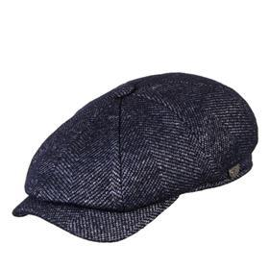 | Fredrikson | 709/21 | темно-синий |  |  |  |  | 80% шерсть - 20% полиамид / Подклад: 100% вискоза |  | шерстяные |  | Унисекс |  |  |  |  |  |  | 5 | 8 | 5 | 5 |  |  |  |  | 23 | RU | ООО "ФРЭДРИКСОН" Россия 192029, С-Петербург, пр. Обуховской обороны, д.86, лит М | Россия | 0.1 | 0.15 | 2.3 | 3.45 | 975.80 ₽ | 22,443.40 ₽ | 0 | 1 | -
3101-699/79699/79 | 95-002-05 | 3101-699/79 |  | Кепки | Кепка восьмиклинка | Fredrikson | всесезон | 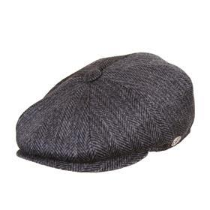 | Fredrikson | 699/79 | темно-серый |  |  |  |  | 80% шерсть - 20% полиамид / Подклад: 100% вискоза |  | шерстяные |  | Унисекс |  |  |  |  | 2 | 4 | 6 | 8 | 6 | 4 | 1 |  |  |  | 31 | RU | ООО "ФРЭДРИКСОН" Россия 192029, С-Петербург, пр. Обуховской обороны, д.86, лит М | Россия | 0.1 | 0.15 | 3.1 | 4.65 | 975.80 ₽ | 30,249.80 ₽ | 0 | 1 | -
3125-699/78699/78 | 95-003-05 | 3125-699/78 |  | Кепки | Кепка плоская | Fredrikson | всесезон | 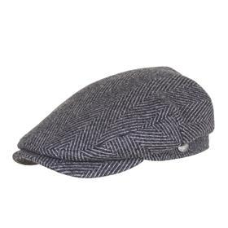 | Fredrikson | 699/78 | темно-серый |  |  |  |  | 80% шерсть - 20% полиамид / Подклад: 100% вискоза |  | шерстяные |  | Унисекс |  |  |  |  | 4 | 8 | 9 | 12 | 10 | 8 | 4 |  |  |  | 55 | RU | ООО "ФРЭДРИКСОН" Россия 192029, С-Петербург, пр. Обуховской обороны, д.86, лит М | Россия | 0.1 | 0.15 | 5.5 | 8.25 | 975.80 ₽ | 53,669.00 ₽ | 0 | 1 | -
3190-699/78699/78 | 95-004-05 | 3190-699/78 |  | Кепки | Кепка восьмиклинка | Fredrikson | всесезон | 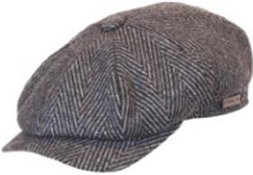 | Fredrikson | 699/78 | темно-серый |  |  |  |  | 80% шерсть - 20% полиамид / Подклад: 100% вискоза |  | шерстяные |  | Унисекс |  |  |  |  | 7 | 20 | 30 | 40 | 30 |  |  |  |  |  | 127 | RU | ООО "ФРЭДРИКСОН" Россия 192029, С-Петербург, пр. Обуховской обороны, д.86, лит М | Россия | 0.1 | 0.15 | 12.7 | 19.05 | 975.80 ₽ | 123,926.60 ₽ | 0 | 1 | -
3190-699/51699/51 | 95-005-15 | 3190-699/51 |  | Кепки | Кепка восьмиклинка | Fredrikson | всесезон | 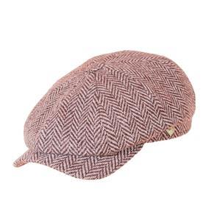 | Fredrikson | 699/51 | светло-коричневый |  |  |  |  | 100% шерсть / Подклад: 100% вискоза |  | шерстяные |  | Унисекс |  |  |  |  |  | 7 | 1 | 10 | 7 |  |  |  |  |  | 25 | RU | ООО "ФРЭДРИКСОН" Россия 192029, С-Петербург, пр. Обуховской обороны, д.86, лит М | Россия | 0.1 | 0.15 | 2.5 | 3.75 | 975.80 ₽ | 24,395.00 ₽ | 0 | 1 | -
3125-699/51699/51 | 95-006-02 | 3125-699/51 |  | Кепки | Кепка плоская | Fredrikson | всесезон | 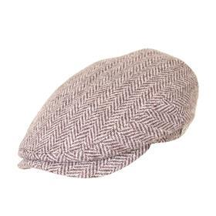 | Fredrikson | 699/51 | бежевый |  |  |  |  | 100% шерсть / Подклад: 100% вискоза |  | шерстяные |  | Унисекс |  |  |  |  |  | 2 | 3 | 4 | 3 | 2 | 1 |  |  |  | 15 | RU | ООО "ФРЭДРИКСОН" Россия 192029, С-Петербург, пр. Обуховской обороны, д.86, лит М | Россия | 0.1 | 0.15 | 1.5 | 2.25 | 975.80 ₽ | 14,637.00 ₽ | 0 | 1 | -
3147-685/55685/55 | 95-007-54 | 3147-685/55 |  | Кепки | Кепка шестиклинка | Fredrikson | всесезон | 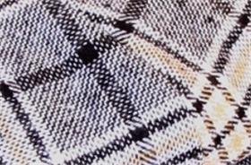 | Fredrikson | 685/55 | бежевый / серый |  |  |  |  | 80% шерсть - 20% полиамид / Подклад: 100% вискоза |  | шерстяные |  | Унисекс |  |  |  |  |  | 1 | 1 | 2 | 1 | 1 |  |  |  |  | 6 | RU | ООО "ФРЭДРИКСОН" Россия 192029, С-Петербург, пр. Обуховской обороны, д.86, лит М | Россия | 0.1 | 0.15 | 0.6 | 0.9 | 975.80 ₽ | 5,854.80 ₽ | 0 | 1 | -
3190-685/55685/55 | 95-008-54 | 3190-685/55 |  | Кепки | Кепка восьмиклинка | Fredrikson | всесезон | 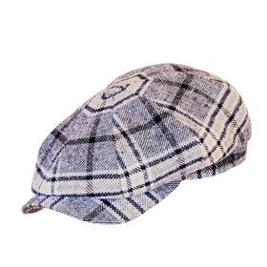 | Fredrikson | 685/55 | бежевый / серый |  |  |  |  | 80% шерсть - 20% полиамид / Подклад: 100% вискоза |  | шерстяные |  | Унисекс |  |  |  |  |  | 1 | 1 | 2 | 1 | 1 |  |  |  |  | 6 | RU | ООО "ФРЭДРИКСОН" Россия 192029, С-Петербург, пр. Обуховской обороны, д.86, лит М | Россия | 0.1 | 0.15 | 0.6 | 0.9 | 975.80 ₽ | 5,854.80 ₽ | 0 | 1 | -
3101-685/15685/15 | 95-009-21 | 3101-685/15 |  | Кепки | Кепка восьмиклинка | Fredrikson | всесезон | 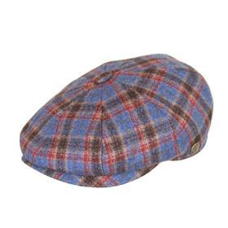 | Fredrikson | 685/15 | синий / красный |  |  |  |  | 80% шерсть - 20% полиамид / Подклад: 100% вискоза |  | шерстяные |  | Унисекс |  |  |  |  |  | 1 | 1 | 2 | 1 | 1 |  |  |  |  | 6 | RU | ООО "ФРЭДРИКСОН" Россия 192029, С-Петербург, пр. Обуховской обороны, д.86, лит М | Россия | 0.1 | 0.15 | 0.6 | 0.9 | 975.80 ₽ | 5,854.80 ₽ | 0 | 1 | -
3190-685/15685/15 | 95-010-21 | 3190-685/15 |  | Кепки | Кепка восьмиклинка | Fredrikson | всесезон | 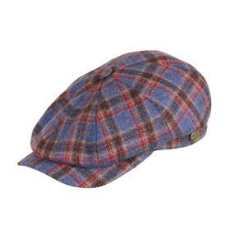 | Fredrikson | 685/15 | синий / красный |  |  |  |  | 80% шерсть - 20% полиамид / Подклад: 100% вискоза |  | шерстяные |  | Унисекс |  |  |  |  |  | 1 | 1 | 2 | 1 |  |  |  |  |  | 5 | RU | ООО "ФРЭДРИКСОН" Россия 192029, С-Петербург, пр. Обуховской обороны, д.86, лит М | Россия | 0.1 | 0.15 | 0.5 | 0.75 | 975.80 ₽ | 4,879.00 ₽ | 0 | 1 | -
3101-684/44684/44 | 95-011-06 | 3101-684/44 |  | Кепки | Кепка восьмиклинка | Fredrikson | всесезон | 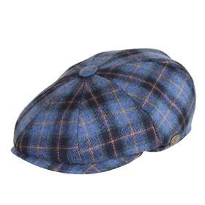 | Fredrikson | 684/44 | синий |  |  |  |  | 80% шерсть - 20% полиамид / Подклад: 100% вискоза |  | шерстяные |  | Унисекс |  |  |  |  |  |  | 2 | 3 | 2 | 1 | 1 |  |  |  | 9 | RU | ООО "ФРЭДРИКСОН" Россия 192029, С-Петербург, пр. Обуховской обороны, д.86, лит М | Россия | 0.1 | 0.15 | 0.9 | 1.35 | 975.80 ₽ | 8,782.20 ₽ | 0 | 1 | -
3215-684/29684/29 | 95-012-26 | 3215-684/29 |  | Бейсболки | Бейсболка | Fredrikson | всесезон | 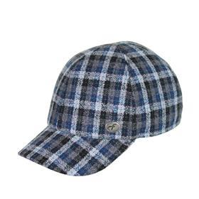 | Fredrikson | 684/29 | серый / синий |  |  |  |  | 80% шерсть - 20% полиамид / Подклад: 100% вискоза |  | шерстяные |  | Унисекс |  |  |  |  |  | 1 | 1 | 2 | 1 | 1 |  |  |  |  | 6 | RU | ООО "ФРЭДРИКСОН" Россия 192029, С-Петербург, пр. Обуховской обороны, д.86, лит М | Россия | 0.1 | 0.15 | 0.6 | 0.9 | 975.80 ₽ | 5,854.80 ₽ | 0 | 1 | -
3190-684/29684/29 | 95-013-26 | 3190-684/29 |  | Кепки | Кепка восьмиклинка | Fredrikson | всесезон | 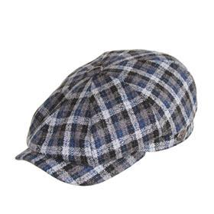 | Fredrikson | 684/29 | серый / синий |  |  |  |  | 80% шерсть - 20% полиамид / Подклад: 100% вискоза |  | шерстяные |  | Унисекс |  |  |  |  |  | 1 | 1 | 2 | 1 | 1 |  |  |  |  | 6 | RU | ООО "ФРЭДРИКСОН" Россия 192029, С-Петербург, пр. Обуховской обороны, д.86, лит М | Россия | 0.1 | 0.15 | 0.6 | 0.9 | 975.80 ₽ | 5,854.80 ₽ | 0 | 1 | -
3125-678/76678/76 | 95-014-16 | 3125-678/76 |  | Кепки | Кепка плоская | Fredrikson | всесезон | 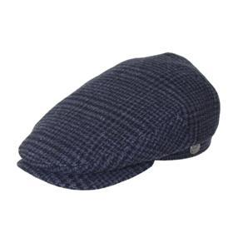 | Fredrikson | 678/76 | темно-синий |  |  |  |  | 80% шерсть - 20% полиамид / Подклад: 100% вискоза |  | шерстяные |  | Унисекс |  |  |  |  | 1 | 2 | 3 | 4 | 3 |  |  |  |  |  | 13 | RU | ООО "ФРЭДРИКСОН" Россия 192029, С-Петербург, пр. Обуховской обороны, д.86, лит М | Россия | 0.1 | 0.15 | 1.3 | 1.95 | 975.80 ₽ | 12,685.40 ₽ | 0 | 1 | -
3101-667/57667/57 | 95-015-02 | 3101-667/57 |  | Кепки | Кепка восьмиклинка | Fredrikson | всесезон | 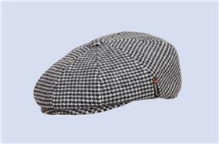 | Fredrikson | 667/57 | бежевый |  |  |  |  | 80% шерсть - 20% полиамид / Подклад: 100% вискоза |  | шерстяные |  | Унисекс |  |  |  |  | 4 | 8 | 12 | 14 | 11 | 6 | 3 |  |  |  | 58 | RU | ООО "ФРЭДРИКСОН" Россия 192029, С-Петербург, пр. Обуховской обороны, д.86, лит М | Россия | 0.1 | 0.15 | 5.8 | 8.7 | 975.80 ₽ | 56,596.40 ₽ | 0 | 1 | -
3109-667/57667/57 | 95-016-02 | 3109-667/57 |  | Кепки | Кепка восьмиклинка | Fredrikson | всесезон | 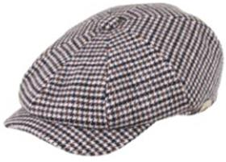 | Fredrikson | 667/57 | бежевый |  |  |  |  | 80% шерсть - 20% полиамид / Подклад: 100% вискоза |  | шерстяные |  | Унисекс |  |  |  |  | 5 | 10 | 15 | 20 | 15 | 10 | 5 |  |  |  | 80 | RU | ООО "ФРЭДРИКСОН" Россия 192029, С-Петербург, пр. Обуховской обороны, д.86, лит М | Россия | 0.1 | 0.15 | 8 | 12 | 975.80 ₽ | 78,064.00 ₽ | 0 | 1 | -
3125-667/57667/57 | 95-017-02 | 3125-667/57 |  | Кепки | Кепка плоская | Fredrikson | всесезон | 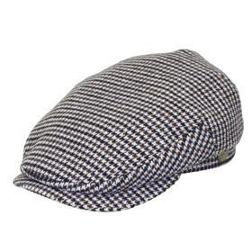 | Fredrikson | 667/57 | бежевый |  |  |  |  | 80% шерсть - 20% полиамид / Подклад: 100% вискоза |  | шерстяные |  | Унисекс |  |  |  |  | 1 | 8 | 12 | 16 | 12 | 4 | 2 |  |  |  | 55 | RU | ООО "ФРЭДРИКСОН" Россия 192029, С-Петербург, пр. Обуховской обороны, д.86, лит М | Россия | 0.1 | 0.15 | 5.5 | 8.25 | 975.80 ₽ | 53,669.00 ₽ | 0 | 1 | -
3215-667/20667/20 | 95-018-16 | 3215-667/20 |  | Бейсболки | Бейсболка | Fredrikson | всесезон | 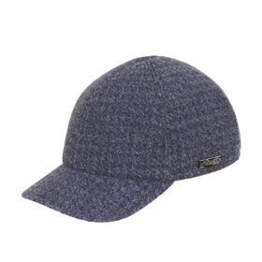 | Fredrikson | 667/20 | темно-синий |  |  |  |  | 80% шерсть - 20% полиамид / Подклад: 100% вискоза |  | шерстяные |  | Унисекс |  |  |  |  |  | 1 | 1 | 2 | 1 |  |  |  |  |  | 5 | RU | ООО "ФРЭДРИКСОН" Россия 192029, С-Петербург, пр. Обуховской обороны, д.86, лит М | Россия | 0.1 | 0.15 | 0.5 | 0.75 | 975.80 ₽ | 4,879.00 ₽ | 0 | 1 | -
3155-657/27657/27 | 95-019-16 | 3155-657/27 |  | Кепки | Кепка восьмиклинка | Fredrikson | всесезон | 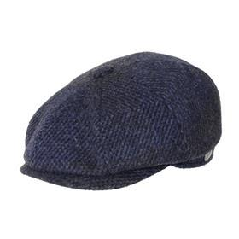 | Fredrikson | 657/27 | темно-синий / серый |  |  |  |  | 80% шерсть - 20% полиамид / Подклад: 100% вискоза |  | шерстяные |  | Унисекс |  |  |  |  | 4 | 8 | 13 | 18 | 13 | 3 | 2 |  |  |  | 61 | RU | ООО "ФРЭДРИКСОН" Россия 192029, С-Петербург, пр. Обуховской обороны, д.86, лит М | Россия | 0.1 | 0.15 | 6.1 | 9.15 | 975.80 ₽ | 59,523.80 ₽ | 0 | 1 | -
3190-657/27657/27 | 95-020-16 | 3190-657/27 |  | Кепки | Кепка восьмиклинка | Fredrikson | всесезон | 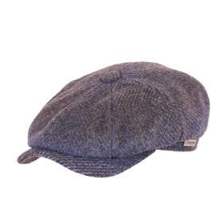 | Fredrikson | 657/27 | темно-синий / серый |  |  |  |  | 80% шерсть - 20% полиамид / Подклад: 100% вискоза |  | шерстяные |  | Унисекс |  |  |  |  | 2 | 4 | 6 | 8 | 6 | 3 | 2 |  |  |  | 31 | RU | ООО "ФРЭДРИКСОН" Россия 192029, С-Петербург, пр. Обуховской обороны, д.86, лит М | Россия | 0.1 | 0.15 | 3.1 | 4.65 | 975.80 ₽ | 30,249.80 ₽ | 0 | 1 | -
3125-657/27657/27 | 95-021-16 | 3125-657/27 |  | Кепки | Кепка плоская | Fredrikson | всесезон | 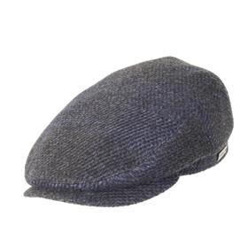 | Fredrikson | 657/27 | темно-синий / серый |  |  |  |  | 80% шерсть - 20% полиамид / Подклад: 100% вискоза |  | шерстяные |  | Унисекс |  |  |  |  |  | 1 | 2 | 3 | 2 | 1 | 1 |  |  |  | 10 | RU | ООО "ФРЭДРИКСОН" Россия 192029, С-Петербург, пр. Обуховской обороны, д.86, лит М | Россия | 0.1 | 0.15 | 1 | 1.5 | 975.80 ₽ | 9,758.00 ₽ | 0 | 1 | -
3215-652/72652/72 | 95-022-09 | 3215-652/72 |  | Бейсболки | Бейсболка | Fredrikson | всесезон | 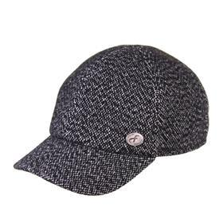 | Fredrikson | 652/72 | черный |  |  |  |  | 80% шерсть - 20% полиамид / Подклад: 100% вискоза |  | шерстяные |  | Унисекс |  |  |  |  |  | 1 | 1 | 2 | 1 | 1 | 1 |  |  |  | 7 | RU | ООО "ФРЭДРИКСОН" Россия 192029, С-Петербург, пр. Обуховской обороны, д.86, лит М | Россия | 0.1 | 0.15 | 0.7 | 1.05 | 975.80 ₽ | 6,830.60 ₽ | 0 | 1 | -
3190-652/72652/72 | 95-023-09 | 3190-652/72 |  | Кепки | Кепка восьмиклинка | Fredrikson | всесезон | 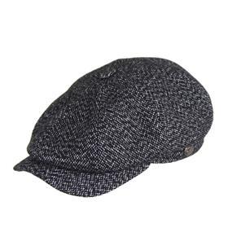 | Fredrikson | 652/72 | черный |  |  |  |  | 80% шерсть - 20% полиамид / Подклад: 100% вискоза |  | шерстяные |  | Унисекс |  |  |  |  |  |  | 8 | 10 |  |  |  |  |  |  | 18 | RU | ООО "ФРЭДРИКСОН" Россия 192029, С-Петербург, пр. Обуховской обороны, д.86, лит М | Россия | 0.1 | 0.15 | 1.8 | 2.7 | 975.80 ₽ | 17,564.40 ₽ | 0 | 1 | -
3109-646/79646/79 | 95-024-05 | 3109-646/79 |  | Кепки | Кепка восьмиклинка | Fredrikson | всесезон |  | Fredrikson | 646/79 | темно-серый |  |  |  |  | 80% шерсть - 20% полиамид / Подклад: 100% вискоза |  | шерстяные |  | Унисекс |  |  |  |  | 2 | 4 | 6 | 8 | 6 | 4 |  |  |  |  | 30 | RU | ООО "ФРЭДРИКСОН" Россия 192029, С-Петербург, пр. Обуховской обороны, д.86, лит М | Россия | 0.1 | 0.15 | 3 | 4.5 | 975.80 ₽ | 29,274.00 ₽ | 0 | 1 | -
3035-644/74644/74 | 95-025-80 | 3035-644/74 |  | Кепки | Кепка восьмиклинка | Fredrikson | всесезон | 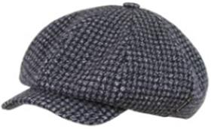 | Fredrikson | 644/74 | серый |  |  |  |  | 80% шерсть - 20% полиамид / Подклад: 100% вискоза |  | шерстяные |  | Унисекс |  |  |  |  | 1 | 3 | 5 | 5 | 3 | 2 |  |  |  |  | 19 | RU | ООО "ФРЭДРИКСОН" Россия 192029, С-Петербург, пр. Обуховской обороны, д.86, лит М | Россия | 0.1 | 0.15 | 1.9 | 2.85 | 975.80 ₽ | 18,540.20 ₽ | 0 | 1 | -
3101-644/74644/74 | 95-026-80 | 3101-644/74 |  | Кепки | Кепка восьмиклинка | Fredrikson | всесезон | 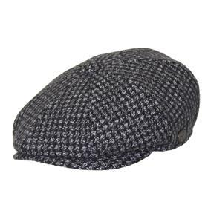 | Fredrikson | 644/74 | серый |  |  |  |  | 80% шерсть - 20% полиамид / Подклад: 100% вискоза |  | шерстяные |  | Унисекс |  |  |  |  | 2 | 9 | 6 | 10 | 15 |  |  |  |  |  | 42 | RU | ООО "ФРЭДРИКСОН" Россия 192029, С-Петербург, пр. Обуховской обороны, д.86, лит М | Россия | 0.1 | 0.15 | 4.2 | 6.3 | 975.80 ₽ | 40,983.60 ₽ | 0 | 1 | -
3215-644/74644/74 | 95-027-80 | 3215-644/74 |  | Бейсболки | Бейсболка | Fredrikson | всесезон | 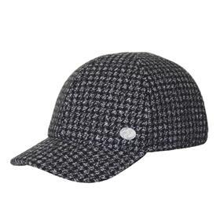 | Fredrikson | 644/74 | серый |  |  |  |  | 80% шерсть - 20% полиамид / Подклад: 100% вискоза |  | шерстяные |  | Унисекс |  |  |  |  | 2 | 4 | 6 | 9 | 6 | 4 | 2 |  |  |  | 33 | RU | ООО "ФРЭДРИКСОН" Россия 192029, С-Петербург, пр. Обуховской обороны, д.86, лит М | Россия | 0.1 | 0.15 | 3.3 | 4.95 | 975.80 ₽ | 32,201.40 ₽ | 0 | 1 | -
3080-642/79642/79 | 95-028-01 | 3080-642/79 |  | Кепки | Кепка восьмиклинка | Fredrikson | всесезон | 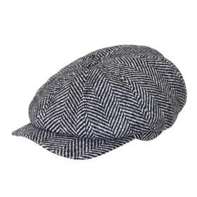 | Fredrikson | 642/79 | светло-серый |  |  |  |  | 100% шерсть / Подклад: 100% вискоза |  | шерстяные |  | Унисекс |  |  |  |  |  | 8 |  | 16 |  |  |  |  |  |  | 24 | RU | ООО "ФРЭДРИКСОН" Россия 192029, С-Петербург, пр. Обуховской обороны, д.86, лит М | Россия | 0.1 | 0.15 | 2.4 | 3.6 | 975.80 ₽ | 23,419.20 ₽ | 0 | 1 | -
3147-642/70642/70 | 95-029-47 | 3147-642/70 |  | Кепки | Кепка шестиклинка | Fredrikson | всесезон | 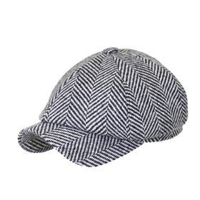 | Fredrikson | 642/70 | серый / черный |  |  |  |  | 80% шерсть - 20% полиамид / Подклад: 100% вискоза |  | шерстяные |  | Унисекс |  |  |  |  | 2 | 6 | 12 | 15 | 12 |  |  |  |  |  | 47 | RU | ООО "ФРЭДРИКСОН" Россия 192029, С-Петербург, пр. Обуховской обороны, д.86, лит М | Россия | 0.1 | 0.15 | 4.7 | 7.05 | 975.80 ₽ | 45,862.60 ₽ | 0 | 1 | -
3147-641/76641/76 | 95-030-80 | 3147-641/76 |  | Кепки | Кепка шестиклинка | Fredrikson | всесезон | 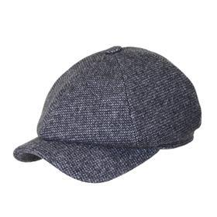 | Fredrikson | 641/76 | серый |  |  |  |  | 80% шерсть - 20% полиамид / Подклад: 100% вискоза |  | шерстяные |  | Унисекс |  |  |  |  | 1 | 2 | 3 | 4 | 3 |  |  |  |  |  | 13 | RU | ООО "ФРЭДРИКСОН" Россия 192029, С-Петербург, пр. Обуховской обороны, д.86, лит М | Россия | 0.1 | 0.15 | 1.3 | 1.95 | 975.80 ₽ | 12,685.40 ₽ | 0 | 1 | -
3030-641/76641/76 | 95-031-80 | 3030-641/76 |  | Кепки | Кепка восьмиклинка | Fredrikson | всесезон | 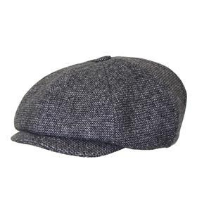 | Fredrikson | 641/76 | серый |  |  |  |  | 80% шерсть - 20% полиамид / Подклад: 100% вискоза |  | шерстяные |  | Унисекс |  |  |  |  | 2 | 3 | 4 | 6 | 4 | 3 | 2 |  |  |  | 24 | RU | ООО "ФРЭДРИКСОН" Россия 192029, С-Петербург, пр. Обуховской обороны, д.86, лит М | Россия | 0.1 | 0.15 | 2.4 | 3.6 | 975.80 ₽ | 23,419.20 ₽ | 0 | 1 | -
3035-641/76641/76 | 95-032-80 | 3035-641/76 |  | Кепки | Кепка восьмиклинка | Fredrikson | всесезон | 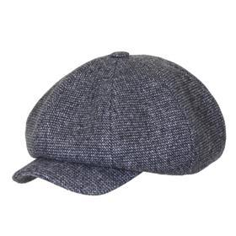 | Fredrikson | 641/76 | серый |  |  |  |  | 80% шерсть - 20% полиамид / Подклад: 100% вискоза |  | шерстяные |  | Унисекс |  |  |  |  | 1 | 2 | 3 | 4 | 3 | 2 | 1 |  |  |  | 16 | RU | ООО "ФРЭДРИКСОН" Россия 192029, С-Петербург, пр. Обуховской обороны, д.86, лит М | Россия | 0.1 | 0.15 | 1.6 | 2.4 | 975.80 ₽ | 15,612.80 ₽ | 0 | 1 | -
3080-641/76641/76 | 95-033-80 | 3080-641/76 |  | Кепки | Кепка восьмиклинка | Fredrikson | всесезон | 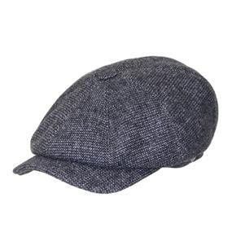 | Fredrikson | 641/76 | серый |  |  |  |  | 80% шерсть - 20% полиамид / Подклад: 100% вискоза |  | шерстяные |  | Унисекс |  |  |  |  |  | 6 |  | 12 |  |  |  |  |  |  | 18 | RU | ООО "ФРЭДРИКСОН" Россия 192029, С-Петербург, пр. Обуховской обороны, д.86, лит М | Россия | 0.1 | 0.15 | 1.8 | 2.7 | 975.80 ₽ | 17,564.40 ₽ | 0 | 1 | -
3125-641/76641/76 | 95-034-80 | 3125-641/76 |  | Кепки | Кепка плоская | Fredrikson | всесезон | 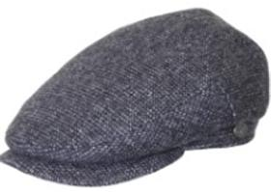 | Fredrikson | 641/76 | серый |  |  |  |  | 80% шерсть - 20% полиамид / Подклад: 100% вискоза |  | шерстяные |  | Унисекс |  |  |  |  | 1 | 2 | 3 | 4 | 3 |  | 1 |  |  |  | 14 | RU | ООО "ФРЭДРИКСОН" Россия 192029, С-Петербург, пр. Обуховской обороны, д.86, лит М | Россия | 0.1 | 0.15 | 1.4 | 2.1 | 975.80 ₽ | 13,661.20 ₽ | 0 | 1 | -
3142-641/76641/76 | 95-035-80 | 3142-641/76 |  | Кепки | Кепка картуз | Fredrikson | всесезон | 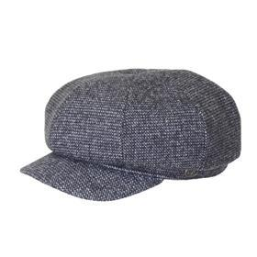 | Fredrikson | 641/76 | серый |  |  |  |  | 80% шерсть - 20% полиамид / Подклад: 100% вискоза |  | шерстяные |  | Унисекс |  |  |  |  | 3 | 5 | 8 | 9 | 7 | 4 | 2 |  |  |  | 38 | RU | ООО "ФРЭДРИКСОН" Россия 192029, С-Петербург, пр. Обуховской обороны, д.86, лит М | Россия | 0.1 | 0.15 | 3.8 | 5.7 | 975.80 ₽ | 37,080.40 ₽ | 0 | 1 | -
3215-641/76641/76 | 95-036-80 | 3215-641/76 |  | Бейсболки | Бейсболка | Fredrikson | всесезон | 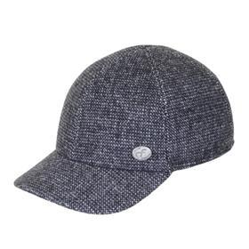 | Fredrikson | 641/76 | серый |  |  |  |  | 80% шерсть - 20% полиамид / Подклад: 100% вискоза |  | шерстяные |  | Унисекс |  |  |  |  | 2 | 4 | 6 | 9 | 6 | 4 | 2 |  |  |  | 33 | RU | ООО "ФРЭДРИКСОН" Россия 192029, С-Петербург, пр. Обуховской обороны, д.86, лит М | Россия | 0.1 | 0.15 | 3.3 | 4.95 | 975.80 ₽ | 32,201.40 ₽ | 0 | 1 | -
3243-641/76641/76 | 95-037-80 | 3243-641/76 |  | Кепки | Кепка кадетка | Fredrikson | всесезон | 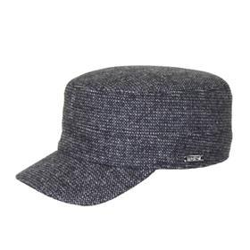 | Fredrikson | 641/76 | серый |  |  |  |  | 80% шерсть - 20% полиамид / Подклад: 100% вискоза |  | шерстяные |  | Унисекс |  |  |  |  |  | 1 | 2 | 3 | 1 |  | 1 |  |  |  | 8 | RU | ООО "ФРЭДРИКСОН" Россия 192029, С-Петербург, пр. Обуховской обороны, д.86, лит М | Россия | 0.1 | 0.15 | 0.8 | 1.2 | 975.80 ₽ | 7,806.40 ₽ | 0 | 1 | -
3363-641/76641/76 | 95-038-80 | 3363-641/76 |  | Панамы | Панама | Fredrikson | всесезон | 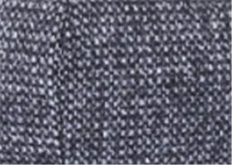 | Fredrikson | 641/76 | серый |  |  |  |  | 80% шерсть - 20% полиамид / Подклад: 100% вискоза |  | шерстяные |  | Унисекс |  |  |  |  | 1 | 3 | 5 | 7 | 5 | 3 | 1 |  |  |  | 25 | RU | ООО "ФРЭДРИКСОН" Россия 192029, С-Петербург, пр. Обуховской обороны, д.86, лит М | Россия | 0.1 | 0.15 | 2.5 | 3.75 | 975.80 ₽ | 24,395.00 ₽ | 0 | 1 | -
3122-640/79640/79 | 95-039-80 | 3122-640/79 |  | Кепки | Кепка плоская | Fredrikson | всесезон | 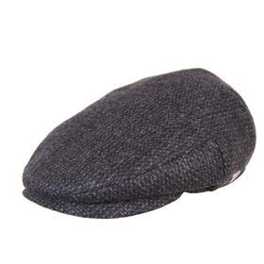 | Fredrikson | 640/79 | серый |  |  |  |  | 80% шерсть - 20% полиамид / Подклад: 100% вискоза |  | шерстяные |  | Унисекс |  |  |  |  |  | 1 | 2 | 3 | 2 | 1 | 1 |  |  |  | 10 | RU | ООО "ФРЭДРИКСОН" Россия 192029, С-Петербург, пр. Обуховской обороны, д.86, лит М | Россия | 0.1 | 0.15 | 1 | 1.5 | 975.80 ₽ | 9,758.00 ₽ | 0 | 1 | -
3080-640/77640/77 | 95-040-80 | 3080-640/77 |  | Кепки | Кепка восьмиклинка | Fredrikson | всесезон | 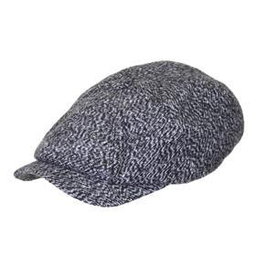 | Fredrikson | 640/77 | серый |  |  |  |  | 80% шерсть - 20% полиамид / Подклад: 100% вискоза |  | шерстяные |  | Унисекс |  |  |  |  |  | 4 |  | 8 |  |  |  |  |  |  | 12 | RU | ООО "ФРЭДРИКСОН" Россия 192029, С-Петербург, пр. Обуховской обороны, д.86, лит М | Россия | 0.1 | 0.15 | 1.2 | 1.8 | 975.80 ₽ | 11,709.60 ₽ | 0 | 1 | -
3147-640/77640/77 | 95-041-80 | 3147-640/77 |  | Кепки | Кепка шестиклинка | Fredrikson | всесезон | 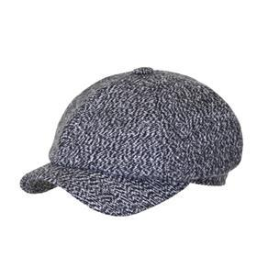 | Fredrikson | 640/77 | серый |  |  |  |  | 80% шерсть - 20% полиамид / Подклад: 100% вискоза |  | шерстяные |  | Унисекс |  |  |  |  | 2 | 6 | 9 | 12 | 9 | 4 |  |  |  |  | 42 | RU | ООО "ФРЭДРИКСОН" Россия 192029, С-Петербург, пр. Обуховской обороны, д.86, лит М | Россия | 0.1 | 0.15 | 4.2 | 6.3 | 975.80 ₽ | 40,983.60 ₽ | 0 | 1 | -
3190-640/77640/77 | 95-042-80 | 3190-640/77 |  | Кепки | Кепка восьмиклинка | Fredrikson | всесезон | 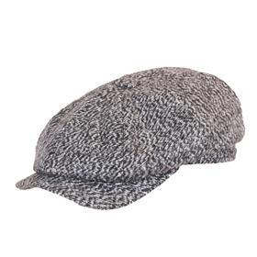 | Fredrikson | 640/77 | серый |  |  |  |  | 80% шерсть - 20% полиамид / Подклад: 100% вискоза |  | шерстяные |  | Унисекс |  |  |  |  | 4 | 8 | 12 | 18 | 12 | 8 | 4 |  |  |  | 66 | RU | ООО "ФРЭДРИКСОН" Россия 192029, С-Петербург, пр. Обуховской обороны, д.86, лит М | Россия | 0.1 | 0.15 | 6.6 | 9.9 | 975.80 ₽ | 64,402.80 ₽ | 0 | 1 | -
3125-640/71640/71 | 95-043-05 | 3125-640/71 |  | Кепки | Кепка плоская | Fredrikson | всесезон | 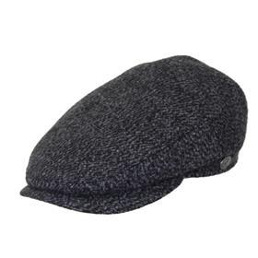 | Fredrikson | 640/71 | темно-серый |  |  |  |  | 80% шерсть - 20% полиамид / Подклад: 100% вискоза |  | шерстяные |  | Унисекс |  |  |  |  |  | 1 | 2 | 3 | 2 | 1 | 1 |  |  |  | 10 | RU | ООО "ФРЭДРИКСОН" Россия 192029, С-Петербург, пр. Обуховской обороны, д.86, лит М | Россия | 0.1 | 0.15 | 1 | 1.5 | 975.80 ₽ | 9,758.00 ₽ | 0 | 1 | -
3035-637/70637/70 | 95-044-05 | 3035-637/70 |  | Кепки | Кепка восьмиклинка | Fredrikson | всесезон | 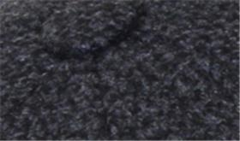 | Fredrikson | 637/70 | темно-серый |  |  |  |  | 80% шерсть - 20% полиамид / Подклад: 100% вискоза |  | шерстяные |  | Унисекс |  |  |  |  | 2 | 3 | 5 | 5 | 4 | 2 | 1 |  |  |  | 22 | RU | ООО "ФРЭДРИКСОН" Россия 192029, С-Петербург, пр. Обуховской обороны, д.86, лит М | Россия | 0.1 | 0.15 | 2.2 | 3.3 | 975.80 ₽ | 21,467.60 ₽ | 0 | 1 | -
3101-637/70637/70 | 95-045-05 | 3101-637/70 |  | Кепки | Кепка восьмиклинка | Fredrikson | всесезон | 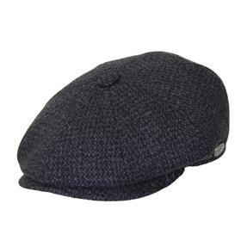 | Fredrikson | 637/70 | темно-серый |  |  |  |  | 80% шерсть - 20% полиамид / Подклад: 100% вискоза |  | шерстяные |  | Унисекс |  |  |  |  | 7 | 14 | 21 | 28 | 21 | 1 | 2 |  |  |  | 94 | RU | ООО "ФРЭДРИКСОН" Россия 192029, С-Петербург, пр. Обуховской обороны, д.86, лит М | Россия | 0.1 | 0.15 | 9.4 | 14.1 | 975.80 ₽ | 91,725.20 ₽ | 0 | 1 | -
3109-637/70637/70 | 95-046-05 | 3109-637/70 |  | Кепки | Кепка восьмиклинка | Fredrikson | всесезон | 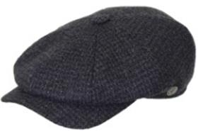 | Fredrikson | 637/70 | темно-серый |  |  |  |  | 80% шерсть - 20% полиамид / Подклад: 100% вискоза |  | шерстяные |  | Унисекс |  |  |  |  | 10 | 20 | 30 | 40 | 30 | 16 | 10 |  |  |  | 156 | RU | ООО "ФРЭДРИКСОН" Россия 192029, С-Петербург, пр. Обуховской обороны, д.86, лит М | Россия | 0.1 | 0.15 | 15.6 | 23.4 | 975.80 ₽ | 152,224.80 ₽ | 0 | 1 | -
3125-637/70637/70 | 95-047-05 | 3125-637/70 |  | Кепки | Кепка плоская | Fredrikson | всесезон | 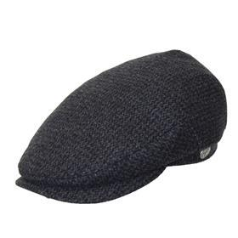 | Fredrikson | 637/70 | темно-серый |  |  |  |  | 80% шерсть - 20% полиамид / Подклад: 100% вискоза |  | шерстяные |  | Унисекс |  |  |  |  | 4 | 8 | 12 | 16 | 12 | 8 | 4 |  |  |  | 64 | RU | ООО "ФРЭДРИКСОН" Россия 192029, С-Петербург, пр. Обуховской обороны, д.86, лит М | Россия | 0.1 | 0.15 | 6.4 | 9.6 | 975.80 ₽ | 62,451.20 ₽ | 0 | 1 | -
3030-632/23632/23 | 95-048-06 | 3030-632/23 |  | Кепки | Кепка восьмиклинка | Fredrikson | всесезон | 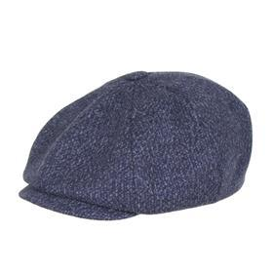 | Fredrikson | 632/23 | синий |  |  |  |  | 80% шерсть - 20% полиамид / Подклад: 100% вискоза |  | шерстяные |  | Унисекс |  |  |  |  |  | 2 | 2 | 2 | 2 | 2 | 2 |  |  |  | 12 | RU | ООО "ФРЭДРИКСОН" Россия 192029, С-Петербург, пр. Обуховской обороны, д.86, лит М | Россия | 0.1 | 0.15 | 1.2 | 1.8 | 975.80 ₽ | 11,709.60 ₽ | 0 | 1 | -
3363-632/23632/23 | 95-049-06 | 3363-632/23 |  | Панамы | Панама | Fredrikson | всесезон | 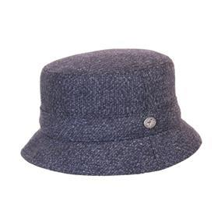 | Fredrikson | 632/23 | синий |  |  |  |  | 80% шерсть - 20% полиамид / Подклад: 100% вискоза |  | шерстяные |  | Унисекс |  |  |  |  | 1 | 1 | 2 | 4 | 1 | 1 |  |  |  |  | 10 | RU | ООО "ФРЭДРИКСОН" Россия 192029, С-Петербург, пр. Обуховской обороны, д.86, лит М | Россия | 0.1 | 0.15 | 1 | 1.5 | 975.80 ₽ | 9,758.00 ₽ | 0 | 1 | -
3243-631/90631/90 | 95-050-09 | 3243-631/90 |  | Кепки | Кепка кадетка | Fredrikson | всесезон | 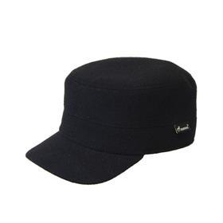 | Fredrikson | 631/90 | черный |  |  |  |  | 80% шерсть - 20% полиамид / Подклад: 100% вискоза |  | шерстяные |  | Унисекс |  |  |  |  |  | 1 | 2 | 4 | 2 | 1 | 1 |  |  |  | 11 | RU | ООО "ФРЭДРИКСОН" Россия 192029, С-Петербург, пр. Обуховской обороны, д.86, лит М | Россия | 0.1 | 0.15 | 1.1 | 1.65 | 975.80 ₽ | 10,733.80 ₽ | 0 | 1 | -
3215-630/77630/77 | 95-051-80 | 3215-630/77 |  | Бейсболки | Бейсболка | Fredrikson | всесезон | 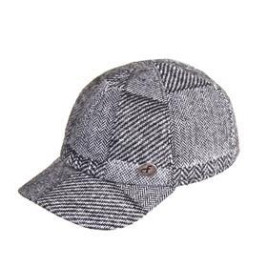 | Fredrikson | 630/77 | серый |  |  |  |  | 80% шерсть - 20% полиамид / Подклад: 100% вискоза |  | шерстяные |  | Унисекс |  |  |  |  |  | 1 | 1 | 2 | 1 | 1 | 1 |  |  |  | 7 | RU | ООО "ФРЭДРИКСОН" Россия 192029, С-Петербург, пр. Обуховской обороны, д.86, лит М | Россия | 0.1 | 0.15 | 0.7 | 1.05 | 975.80 ₽ | 6,830.60 ₽ | 0 | 1 | -
3190-630/77630/77 | 95-052-80 | 3190-630/77 |  | Кепки | Кепка восьмиклинка | Fredrikson | всесезон |  | Fredrikson | 630/77 | серый |  |  |  |  | 80% шерсть - 20% полиамид / Подклад: 100% вискоза |  | шерстяные |  | Унисекс |  |  |  |  |  | 1 | 2 | 3 | 2 | 1 | 1 |  |  |  | 10 | RU | ООО "ФРЭДРИКСОН" Россия 192029, С-Петербург, пр. Обуховской обороны, д.86, лит М | Россия | 0.1 | 0.15 | 1 | 1.5 | 975.80 ₽ | 9,758.00 ₽ | 0 | 1 | -
3125-630/77630/77 | 95-053-80 | 3125-630/77 |  | Кепки | Кепка плоская | Fredrikson | всесезон |  | Fredrikson | 630/77 | серый |  |  |  |  | 80% шерсть - 20% полиамид / Подклад: 100% вискоза |  | шерстяные |  | Унисекс |  |  |  |  |  | 1 | 1 | 2 | 1 | 1 | 1 |  |  |  | 7 | RU | ООО "ФРЭДРИКСОН" Россия 192029, С-Петербург, пр. Обуховской обороны, д.86, лит М | Россия | 0.1 | 0.15 | 0.7 | 1.05 | 975.80 ₽ | 6,830.60 ₽ | 0 | 1 | -
3035-630/23630/23 | 95-054-06 | 3035-630/23 |  | Кепки | Кепка восьмиклинка | Fredrikson | всесезон |  | Fredrikson | 630/23 | синий |  |  |  |  | 80% шерсть - 20% полиамид / Подклад: 100% вискоза |  | шерстяные |  | Унисекс |  |  |  |  |  | 2 | 3 | 4 | 3 | 1 |  |  |  |  | 13 | RU | ООО "ФРЭДРИКСОН" Россия 192029, С-Петербург, пр. Обуховской обороны, д.86, лит М | Россия | 0.1 | 0.15 | 1.3 | 1.95 | 975.80 ₽ | 12,685.40 ₽ | 0 | 1 | -
3030-630/23630/23 | 95-055-06 | 3030-630/23 |  | Кепки | Кепка восьмиклинка | Fredrikson | всесезон |  | Fredrikson | 630/23 | синий |  |  |  |  | 80% шерсть - 20% полиамид / Подклад: 100% вискоза |  | шерстяные |  | Унисекс |  |  |  |  |  | 2 |  | 5 | 5 | 2 | 1 |  |  |  | 15 | RU | ООО "ФРЭДРИКСОН" Россия 192029, С-Петербург, пр. Обуховской обороны, д.86, лит М | Россия | 0.1 | 0.15 | 1.5 | 2.25 | 975.80 ₽ | 14,637.00 ₽ | 0 | 1 | -
3142-630/23630/23 | 95-056-06 | 3142-630/23 |  | Кепки | Кепка картуз | Fredrikson | всесезон |  | Fredrikson | 630/23 | синий |  |  |  |  | 80% шерсть - 20% полиамид / Подклад: 100% вискоза |  | шерстяные |  | Унисекс |  |  |  |  |  | 1 |  | 3 | 3 | 2 |  |  |  |  | 9 | RU | ООО "ФРЭДРИКСОН" Россия 192029, С-Петербург, пр. Обуховской обороны, д.86, лит М | Россия | 0.1 | 0.15 | 0.9 | 1.35 | 975.80 ₽ | 8,782.20 ₽ | 0 | 1 | -
3190-630/23630/23 | 95-057-06 | 3190-630/23 |  | Кепки | Кепка восьмиклинка | Fredrikson | всесезон |  | Fredrikson | 630/23 | синий |  |  |  |  | 80% шерсть - 20% полиамид / Подклад: 100% вискоза |  | шерстяные |  | Унисекс |  |  |  |  | 10 | 20 | 30 | 36 | 30 | 16 | 9 |  |  |  | 151 | RU | ООО "ФРЭДРИКСОН" Россия 192029, С-Петербург, пр. Обуховской обороны, д.86, лит М | Россия | 0.1 | 0.15 | 15.1 | 22.65 | 975.80 ₽ | 147,345.80 ₽ | 0 | 1 | -
3215-630/23630/23 | 95-058-06 | 3215-630/23 |  | Бейсболки | Бейсболка | Fredrikson | всесезон |  | Fredrikson | 630/23 | синий |  |  |  |  | 80% шерсть - 20% полиамид / Подклад: 100% вискоза |  | шерстяные |  | Унисекс |  |  |  |  | 2 | 4 | 6 | 9 | 6 | 4 | 2 |  |  |  | 33 | RU | ООО "ФРЭДРИКСОН" Россия 192029, С-Петербург, пр. Обуховской обороны, д.86, лит М | Россия | 0.1 | 0.15 | 3.3 | 4.95 | 975.80 ₽ | 32,201.40 ₽ | 0 | 1 | -
3363-630/23630/23 | 95-059-06 | 3363-630/23 |  | Панамы | Панама | Fredrikson | всесезон |  | Fredrikson | 630/23 | синий |  |  |  |  | 80% шерсть - 20% полиамид / Подклад: 100% вискоза |  | шерстяные |  | Унисекс |  |  |  |  | 1 | 3 | 5 | 7 | 5 | 3 |  |  |  |  | 24 | RU | ООО "ФРЭДРИКСОН" Россия 192029, С-Петербург, пр. Обуховской обороны, д.86, лит М | Россия | 0.1 | 0.15 | 2.4 | 3.6 | 975.80 ₽ | 23,419.20 ₽ | 0 | 1 | -
3147-626/78626/78 | 95-060-16 | 3147-626/78 |  | Кепки | Кепка шестиклинка | Fredrikson | всесезон |  | Fredrikson | 626/78 | темно-синий |  |  |  |  | 80% шерсть - 20% полиамид / Подклад: 100% вискоза |  | шерстяные |  | Унисекс |  |  |  |  |  | 2 | 3 | 4 | 3 |  |  |  |  |  | 12 | RU | ООО "ФРЭДРИКСОН" Россия 192029, С-Петербург, пр. Обуховской обороны, д.86, лит М | Россия | 0.1 | 0.15 | 1.2 | 1.8 | 975.80 ₽ | 11,709.60 ₽ | 0 | 1 | -
3215-625/20625/20 | 95-061-16 | 3215-625/20 |  | Бейсболки | Бейсболка | Fredrikson | всесезон |  | Fredrikson | 625/20 | темно-синий |  |  |  |  | 80% шерсть - 20% полиамид / Подклад: 100% вискоза |  | шерстяные |  | Унисекс |  |  |  |  | 2 | 4 | 6 | 9 | 6 | 4 | 2 |  |  |  | 33 | RU | ООО "ФРЭДРИКСОН" Россия 192029, С-Петербург, пр. Обуховской обороны, д.86, лит М | Россия | 0.1 | 0.15 | 3.3 | 4.95 | 975.80 ₽ | 32,201.40 ₽ | 0 | 1 | -
3216-625/20625/20 | 95-062-16 | 3216-625/20 |  | Бейсболки | Бейсболка | Fredrikson | всесезон |  | Fredrikson | 625/20 | темно-синий |  |  |  |  | 80% шерсть - 20% полиамид / Подклад: 100% вискоза |  | шерстяные |  | Унисекс |  |  |  |  |  | 2 | 4 | 5 | 4 |  |  |  |  |  | 15 | RU | ООО "ФРЭДРИКСОН" Россия 192029, С-Петербург, пр. Обуховской обороны, д.86, лит М | Россия | 0.1 | 0.15 | 1.5 | 2.25 | 975.80 ₽ | 14,637.00 ₽ | 0 | 1 | -
3363-625/20625/20 | 95-063-16 | 3363-625/20 |  | Панамы | Панама | Fredrikson | всесезон |  | Fredrikson | 625/20 | темно-синий |  |  |  |  | 80% шерсть - 20% полиамид / Подклад: 100% вискоза |  | шерстяные |  | Унисекс |  |  |  |  | 2 | 3 | 6 | 6 | 5 | 2 | 1 |  |  |  | 25 | RU | ООО "ФРЭДРИКСОН" Россия 192029, С-Петербург, пр. Обуховской обороны, д.86, лит М | Россия | 0.1 | 0.15 | 2.5 | 3.75 | 975.80 ₽ | 24,395.00 ₽ | 0 | 1 | -
3101-624/91624/91 | 95-064-09 | 3101-624/91 |  | Кепки | Кепка восьмиклинка | Fredrikson | всесезон |  | Fredrikson | 624/91 | черный |  |  |  |  | 80% шерсть - 20% полиамид / Подклад: 100% вискоза |  | шерстяные |  | Унисекс |  |  |  |  | 5 | 10 | 15 | 20 | 15 | 10 | 5 |  |  |  | 80 | RU | ООО "ФРЭДРИКСОН" Россия 192029, С-Петербург, пр. Обуховской обороны, д.86, лит М | Россия | 0.1 | 0.15 | 8 | 12 | 975.80 ₽ | 78,064.00 ₽ | 0 | 1 | -
3122-624/91624/91 | 95-065-09 | 3122-624/91 |  | Кепки | Кепка плоская | Fredrikson | всесезон |  | Fredrikson | 624/91 | черный |  |  |  |  | 80% шерсть - 20% полиамид / Подклад: 100% вискоза |  | шерстяные |  | Унисекс |  |  |  |  | 1 | 2 | 3 | 4 | 3 | 2 | 1 |  |  |  | 16 | RU | ООО "ФРЭДРИКСОН" Россия 192029, С-Петербург, пр. Обуховской обороны, д.86, лит М | Россия | 0.1 | 0.15 | 1.6 | 2.4 | 975.80 ₽ | 15,612.80 ₽ | 0 | 1 | -
3142-624/91624/91 | 95-066-09 | 3142-624/91 |  | Кепки | Кепка картуз | Fredrikson | всесезон |  | Fredrikson | 624/91 | черный |  |  |  |  | 80% шерсть - 20% полиамид / Подклад: 100% вискоза |  | шерстяные |  | Унисекс |  |  |  |  | 2 | 4 | 5 | 8 | 5 | 4 | 2 |  |  |  | 30 | RU | ООО "ФРЭДРИКСОН" Россия 192029, С-Петербург, пр. Обуховской обороны, д.86, лит М | Россия | 0.1 | 0.15 | 3 | 4.5 | 975.80 ₽ | 29,274.00 ₽ | 0 | 1 | -
3190-624/91624/91 | 95-067-09 | 3190-624/91 |  | Кепки | Кепка восьмиклинка | Fredrikson | всесезон |  | Fredrikson | 624/91 | черный |  |  |  |  | 80% шерсть - 20% полиамид / Подклад: 100% вискоза |  | шерстяные |  | Унисекс |  |  |  |  | 10 | 20 | 30 | 40 | 30 | 15 | 2 |  |  |  | 147 | RU | ООО "ФРЭДРИКСОН" Россия 192029, С-Петербург, пр. Обуховской обороны, д.86, лит М | Россия | 0.1 | 0.15 | 14.7 | 22.05 | 975.80 ₽ | 143,442.60 ₽ | 0 | 1 | -
3215-624/91624/91 | 95-068-09 | 3215-624/91 |  | Бейсболки | Бейсболка | Fredrikson | всесезон |  | Fredrikson | 624/91 | черный |  |  |  |  | 80% шерсть - 20% полиамид / Подклад: 100% вискоза |  | шерстяные |  | Унисекс |  |  |  |  | 2 | 5 | 7 | 11 | 7 |  |  |  |  |  | 32 | RU | ООО "ФРЭДРИКСОН" Россия 192029, С-Петербург, пр. Обуховской обороны, д.86, лит М | Россия | 0.1 | 0.15 | 3.2 | 4.8 | 975.80 ₽ | 31,225.60 ₽ | 0 | 1 | -
3243-624/91624/91 | 95-069-09 | 3243-624/91 |  | Кепки | Кепка кадетка | Fredrikson | всесезон |  | Fredrikson | 624/91 | черный |  |  |  |  | 80% шерсть - 20% полиамид / Подклад: 100% вискоза |  | шерстяные |  | Унисекс |  |  |  |  |  | 2 | 4 | 6 |  |  |  |  |  |  | 12 | RU | ООО "ФРЭДРИКСОН" Россия 192029, С-Петербург, пр. Обуховской обороны, д.86, лит М | Россия | 0.1 | 0.15 | 1.2 | 1.8 | 975.80 ₽ | 11,709.60 ₽ | 0 | 1 | -
3276-624/91624/91 | 95-070-09 | 3276-624/91 |  | Бейсболки | Бейсболка | Fredrikson | всесезон |  | Fredrikson | 624/91 | черный |  |  |  |  | 80% шерсть - 20% полиамид / Подклад: 100% вискоза |  | шерстяные |  | Унисекс |  |  |  |  |  | 2 | 4 | 5 | 4 | 2 |  |  |  |  | 17 | RU | ООО "ФРЭДРИКСОН" Россия 192029, С-Петербург, пр. Обуховской обороны, д.86, лит М | Россия | 0.1 | 0.15 | 1.7 | 2.55 | 975.80 ₽ | 16,588.60 ₽ | 0 | 1 | -
3363-624/91624/91 | 95-071-09 | 3363-624/91 |  | Панамы | Панама | Fredrikson | всесезон |  | Fredrikson | 624/91 | черный |  |  |  |  | 80% шерсть - 20% полиамид / Подклад: 100% вискоза |  | шерстяные |  | Унисекс |  |  |  |  | 1 | 1 | 1 | 2 |  | 1 |  |  |  |  | 6 | RU | ООО "ФРЭДРИКСОН" Россия 192029, С-Петербург, пр. Обуховской обороны, д.86, лит М | Россия | 0.1 | 0.15 | 0.6 | 0.9 | 975.80 ₽ | 5,854.80 ₽ | 0 | 1 | -
3215-624/70624/70 | 95-072-80 | 3215-624/70 |  | Бейсболки | Бейсболка | Fredrikson | всесезон |  | Fredrikson | 624/70 | серый |  |  |  |  | 80% шерсть - 20% полиамид / Подклад: 100% вискоза |  | шерстяные |  | Унисекс |  |  |  |  |  | 1 | 1 | 2 | 1 | 1 |  |  |  |  | 6 | RU | ООО "ФРЭДРИКСОН" Россия 192029, С-Петербург, пр. Обуховской обороны, д.86, лит М | Россия | 0.1 | 0.15 | 0.6 | 0.9 | 975.80 ₽ | 5,854.80 ₽ | 0 | 1 | -
3155-624/70624/70 | 95-073-80 | 3155-624/70 |  | Кепки | Кепка восьмиклинка | Fredrikson | всесезон |  | Fredrikson | 624/70 | серый |  |  |  |  | 80% шерсть - 20% полиамид / Подклад: 100% вискоза |  | шерстяные |  | Унисекс |  |  |  |  | 2 | 4 | 6 | 8 | 6 | 4 | 1 |  |  |  | 31 | RU | ООО "ФРЭДРИКСОН" Россия 192029, С-Петербург, пр. Обуховской обороны, д.86, лит М | Россия | 0.1 | 0.15 | 3.1 | 4.65 | 975.80 ₽ | 30,249.80 ₽ | 0 | 1 | -
3101-624/25624/25 | 95-074-09 | 3101-624/25 |  | Кепки | Кепка восьмиклинка | Fredrikson | всесезон |  | Fredrikson | 624/25 | черный |  |  |  |  | 80% шерсть - 20% полиамид / Подклад: 100% вискоза |  | шерстяные |  | Унисекс |  |  |  |  | 1 | 3 | 4 | 6 | 4 | 3 | 2 |  |  |  | 23 | RU | ООО "ФРЭДРИКСОН" Россия 192029, С-Петербург, пр. Обуховской обороны, д.86, лит М | Россия | 0.1 | 0.15 | 2.3 | 3.45 | 975.80 ₽ | 22,443.40 ₽ | 0 | 1 | -
3125-624/25624/25 | 95-075-09 | 3125-624/25 |  | Кепки | Кепка плоская | Fredrikson | всесезон |  | Fredrikson | 624/25 | черный |  |  |  |  | 80% шерсть - 20% полиамид / Подклад: 100% вискоза |  | шерстяные |  | Унисекс |  |  |  |  |  | 1 | 1 | 2 | 1 | 1 | 1 |  |  |  | 7 | RU | ООО "ФРЭДРИКСОН" Россия 192029, С-Петербург, пр. Обуховской обороны, д.86, лит М | Россия | 0.1 | 0.15 | 0.7 | 1.05 | 975.80 ₽ | 6,830.60 ₽ | 0 | 1 | -
3109-622/22622/22 | 95-076-16 | 3109-622/22 |  | Кепки | Кепка восьмиклинка | Fredrikson | всесезон |  | Fredrikson | 622/22 | темно-синий |  |  |  |  | 80% шерсть - 20% полиамид / Подклад: 100% вискоза |  | шерстяные |  | Унисекс |  |  |  |  | 1 | 3 | 5 | 7 | 5 |  |  |  |  |  | 21 | RU | ООО "ФРЭДРИКСОН" Россия 192029, С-Петербург, пр. Обуховской обороны, д.86, лит М | Россия | 0.1 | 0.15 | 2.1 | 3.15 | 975.80 ₽ | 20,491.80 ₽ | 0 | 1 | -
3125-619/23619/23 | 95-077-09 | 3125-619/23 |  | Кепки | Кепка плоская | Fredrikson | всесезон |  | Fredrikson | 619/23 | черный |  |  |  |  | 80% шерсть - 20% полиамид / Подклад: 100% вискоза |  | шерстяные |  | Унисекс |  |  |  |  |  | 1 | 2 | 3 | 2 | 1 | 1 |  |  |  | 10 | RU | ООО "ФРЭДРИКСОН" Россия 192029, С-Петербург, пр. Обуховской обороны, д.86, лит М | Россия | 0.1 | 0.15 | 1 | 1.5 | 975.80 ₽ | 9,758.00 ₽ | 0 | 1 | -
3147-608/53608/53 | 95-078-02 | 3147-608/53 |  | Кепки | Кепка шестиклинка | Fredrikson | всесезон |  | Fredrikson | 608/53 | бежевый |  |  |  |  | 80% шерсть - 20% полиамид / Подклад: 100% вискоза |  | шерстяные |  | Унисекс |  |  |  |  |  | 1 | 2 | 3 | 2 | 1 | 1 |  |  |  | 10 | RU | ООО "ФРЭДРИКСОН" Россия 192029, С-Петербург, пр. Обуховской обороны, д.86, лит М | Россия | 0.1 | 0.15 | 1 | 1.5 | 975.80 ₽ | 9,758.00 ₽ | 0 | 1 | -
3190-608/53608/53 | 95-079-02 | 3190-608/53 |  | Кепки | Кепка восьмиклинка | Fredrikson | всесезон |  | Fredrikson | 608/53 | бежевый |  |  |  |  | 80% шерсть - 20% полиамид / Подклад: 100% вискоза |  | шерстяные |  | Унисекс |  |  |  |  |  | 1 | 2 | 3 | 2 | 1 |  |  |  |  | 9 | RU | ООО "ФРЭДРИКСОН" Россия 192029, С-Петербург, пр. Обуховской обороны, д.86, лит М | Россия | 0.1 | 0.15 | 0.9 | 1.35 | 975.80 ₽ | 8,782.20 ₽ | 0 | 1 | -
3190-7979 | 95-080-05 | 3190-79 |  | Кепки | Кепка восьмиклинка | Fredrikson | всесезон |  | Fredrikson | 79 | темно-серый |  |  |  |  | 80% шерсть - 20% полиамид / Подклад: 100% вискоза |  | шерстяные |  | Унисекс |  |  |  |  |  | 3 | 5 | 7 | 5 | 3 | 2 |  |  |  | 25 | RU | ООО "ФРЭДРИКСОН" Россия 192029, С-Петербург, пр. Обуховской обороны, д.86, лит М | Россия | 0.1 | 0.15 | 2.5 | 3.75 | 975.80 ₽ | 24,395.00 ₽ | 0 | 1 | -

